手順書_はじめに
LineId |  |  |  | 6 |  |  |  |  |  |  |  | 17
 | 手順書 ＞ はじめに

 |  | このワークブックは？

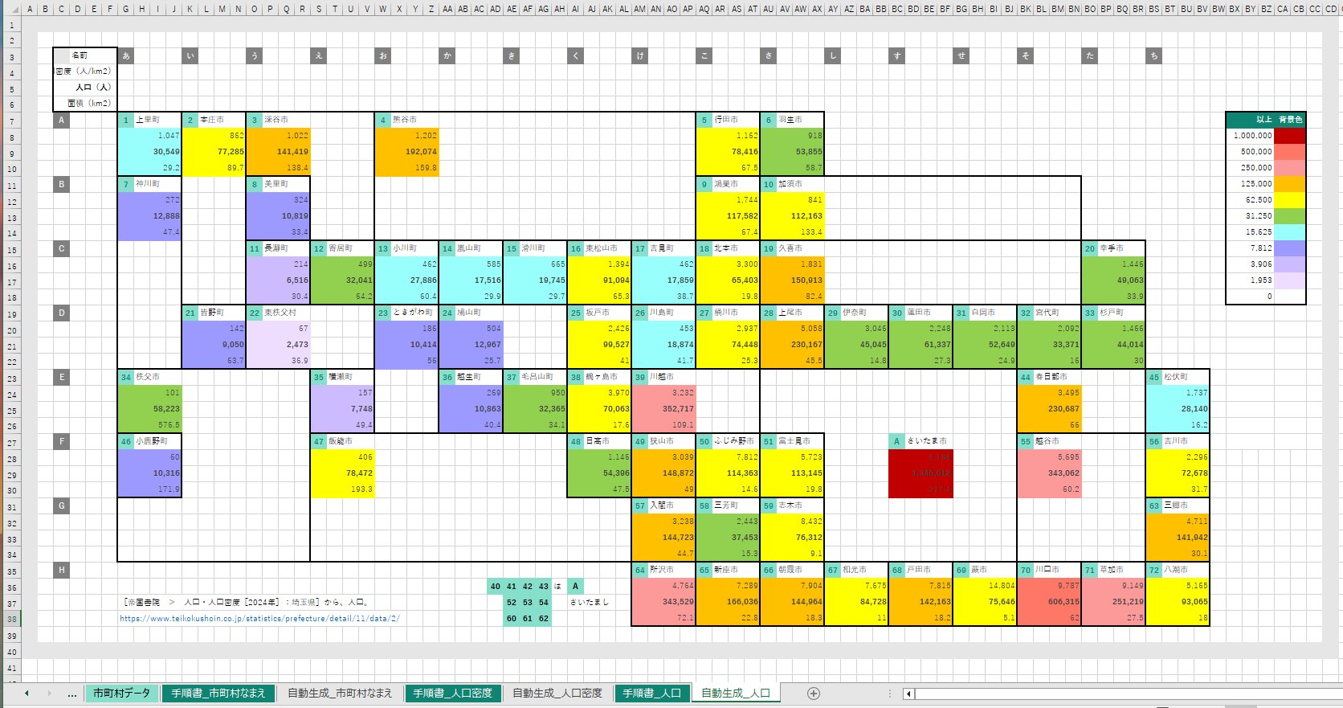

 |  |  | 👆 | ヒートマップを作成できるツールです。
 |  |  |  | 地図を人力で単純化できることが取り柄です。

 |  | 手順１

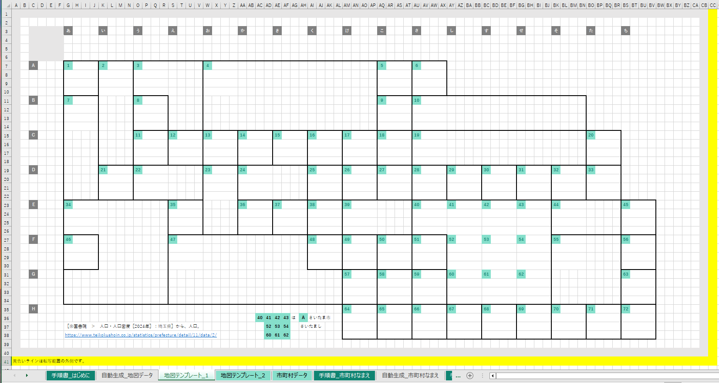

 |  |  |  |  | ［地図テンプレート_1］ |  |  |  |  | ワークシートを編集して地図をお絵描きしてください。

 |  |  |  |  | このとき、
 |  |  |  |  |  |  | 1
 |  |  |  |  | をコピー貼り付けして、番号（Id）を置いていってください。背景色、文字色で Id と認識します。

 |  |  | 内容は、既存のワークシートを参考にしてください。
 |  |  | ワークシートの _1 の部分を変えて最大１０シートまで対応することができます。

 |  | 手順２

 |  |  | 👇 | 作った |  | ［地図テンプレート_n］ |  |  |  |  | ワークシートのシート名を入力してください。
 |  |  |  | １０件まで対応します。
 |  |  |  | ワークシート名 |  |  |  |  |  |  |  | 範囲
L1.1.0 |  |  | 1 | 地図テンプレート_1 |  |  |  |  |  |  |  | A1:CB40
 |  |  |  | ワークシート名 |  |  |  |  |  |  |  | 範囲
L1.2.0 |  |  | 2 | 地図テンプレート_2 |  |  |  |  |  |  |  | A1:CB40
 |  |  |  | ワークシート名 |  |  |  |  |  |  |  | 範囲
L1.3.0 |  |  | 3
 |  |  |  | ワークシート名 |  |  |  |  |  |  |  | 範囲
L1.4.0 |  |  | 4
 |  |  |  | ワークシート名 |  |  |  |  |  |  |  | 範囲
L1.5.0 |  |  | 5
 |  |  |  | ワークシート名 |  |  |  |  |  |  |  | 範囲
L1.6.0 |  |  | 6
 |  |  |  | ワークシート名 |  |  |  |  |  |  |  | 範囲
L1.7.0 |  |  | 7
 |  |  |  | ワークシート名 |  |  |  |  |  |  |  | 範囲
L1.8.0 |  |  | 8
 |  |  |  | ワークシート名 |  |  |  |  |  |  |  | 範囲
L1.9.0 |  |  | 9
 |  |  |  | ワークシート名 |  |  |  |  |  |  |  | 範囲
L1.10.0 |  |  | 10

 |  | 手順２

 |  |  | 👇 | 以下のボタンを押してください。

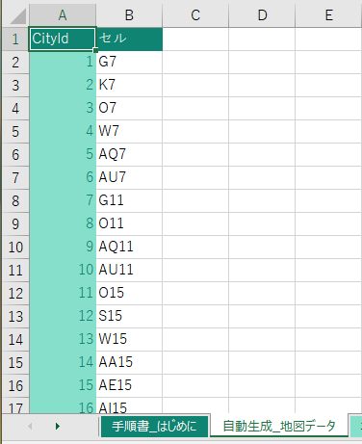

 |  |  |  |  | ［自動生成_地図データ］ |  |  |  |  | ワークシートが自動生成されます。これは後で使います。

 |  | 手順３

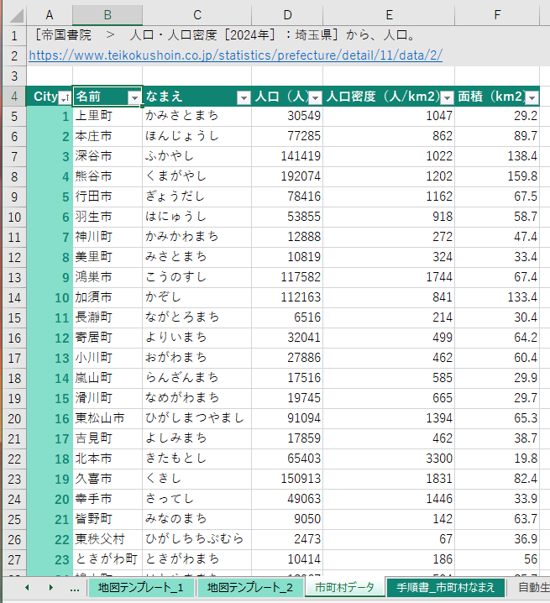

 |  |  |  |  | ［市町村データ］ |  |  | ワークシートを頑張って入力してください。

 |  |  | 既存のワークシートを参考にしてください。

 |  |  | TIPS |  | この表は［なまえ］列で昇順ソートすると、［CityId］を逆引きするのに便利です。

 |  | 手順４

 |  |  | 引き続き、
 |  |  |  | ■ | ［手順書_市町村なまえ］ |  |  |  |  | ワークシート
 |  |  |  | ■ | ［手順書_人口密度］ |  |  |  | ワークシート
 |  |  |  | ■ | ［手順書_人口］ |  |  | ワークシート
 |  |  | を読んでください。

 | 以上
EOF

手順書_市町村なまえ
LineId
 | 手順書 ＞ 人口

 |  | 手順１

 |  |  |  | 転写元になる［地図テンプレート］のワークシート名等を、
 |  |  | 👇 | 以下に入力してください。

 |  |  | ワークシート名 |  |  |  |  |  | 範囲
L1.1.0 |  |  | 地図テンプレート_1 |  |  |  |  |  | A1:CB40

 |  | 手順２

 |  |  |  |  | 地図の転写先を、
 |  |  |  | 👇 | 入力してください。

 |  |  |  | ワークシート名を間違えて上書きすると、このワークブックの機能を破損させてしまいかねますので慎重に確認してください。
 |  |  | ワークシート名 |  |  |  |  |  | 左上隅セル
L2.1.0 |  |  | 自動生成_市町村なまえ |  |  |  |  |  | A1

 |  | 手順３

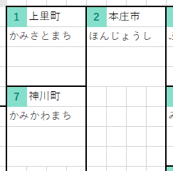

 |  |  | 👇 | 以下は市町村１つ分の凡例です。
 |  |  |  |  |  |  |  | ［市町村データ］ |  | ワークシートの列名を、
 |  |  |  |  |  |  |  | 👇 | 以下の凡例に入れてください。
 |  |  |  | よくわからないときは、このままにしてください。
 |  |  |  | 黄色い枠のサイズは固定です。
 |  |  |  |  |  |  | 転写先セル
L3.1.0 |  |  |  |  | 名前 |  | C3
 |  |  |  | なまえ

 |  | 手順４

 |  |  | 👇 | 以下はヒートマップの色の凡例です。
 |  |  |  | 今回は使っていないので、このままにしてください。
 |  |  |  | 黄色い枠のサイズは固定です。
 |  |  |  |  |  |  |  |  | 転写元の範囲 |  | 転写先セル
L4.1.0 |  |  |  | No | 以上 | 背景色 | 前景色 |  | G65:N65 |  | BX7
 |  |  |  | 1
 |  |  |  | 2
 |  |  |  | 3
 |  |  |  | 4
 |  |  |  | 5
 |  |  |  | 6
 |  |  |  | 7
 |  |  |  | 8
 |  |  |  | 9
 |  |  |  | 10
 |  |  |  | 11
 |  |  |  | 12
 |  |  |  | 13
 |  |  |  | 14
 |  |  |  | 15
 |  |  |  | 16
 |  |  |  | 17
 |  |  |  | 18
 |  |  |  | 19
 |  |  |  | 20

 |  | 手順４

 |  |  | 👇 | 以下のボタンを押してください。

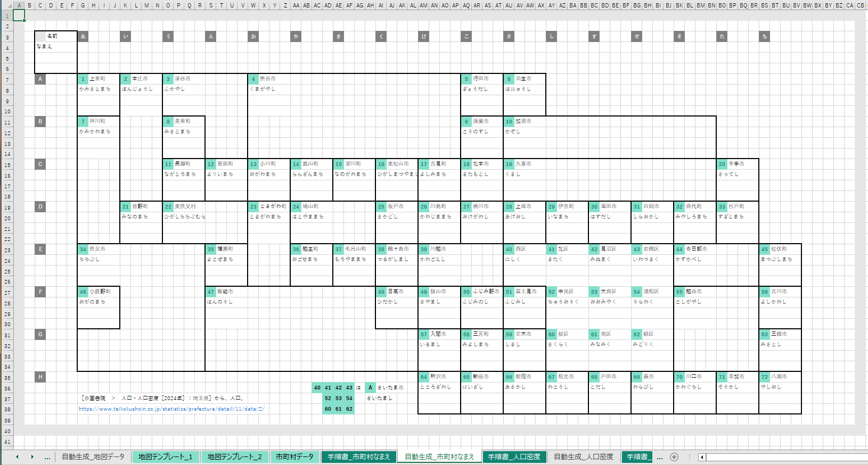

 |  |  |  |  | ワークシートが生成できたら完了です。

 | 以上
EOF

手順書_人口密度
LineId |  |  | 5 | 6 |  |  |  | 13 |  | 16
 | 手順書 ＞ 人口

 |  | 手順１

 |  |  |  | 転写元になる［地図テンプレート］のワークシート名等を、
 |  |  | 👇 | 以下に入力してください。

 |  |  | ワークシート名 |  |  |  |  |  |  | 範囲
L1.1.0 |  |  | 地図テンプレート_2 |  |  |  |  |  |  | A1:CD40

 |  | 手順２

 |  |  |  |  | 地図の転写先を、
 |  |  |  | 👇 | 入力してください。

 |  |  |  | ワークシート名を間違えて上書きすると、このワークブックの機能を破損させてしまいかねますので慎重に確認してください。
 |  |  | ワークシート名 |  |  |  |  |  |  | 左上隅セル
L2.1.0 |  |  | 自動生成_人口密度 |  |  |  |  |  |  | A1

 |  | 手順３

 |  |  | 👇 | 以下は市町村１つ分の凡例です。
 |  |  |  |  |  |  |  |  | ［市町村データ］ |  | ワークシートの列名を、
 |  |  |  |  |  |  |  |  | 👇 | 以下の凡例に入れてください。
 |  |  |  | ヒートマップにするデータを１つ選んで太字にスタイル設定してください。
 |  |  |  | 黄色い枠のサイズは固定です。
 |  |  |  |  |  |  | 転写先セル
L3.1.0 |  |  |  |  | 名前 |  | C3
 |  |  |  | 人口密度（人/km2）
 |  |  |  | 人口（人）
 |  |  |  | 面積（km2）

 |  | 手順４
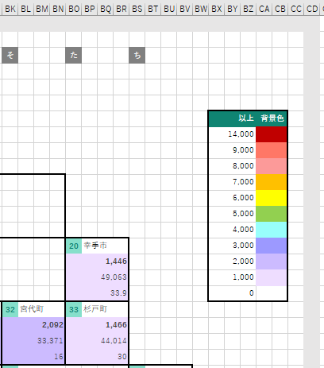

 |  |  |  |  | ヒートマップの色の凡例です。
 |  |  |  | 👇 | 以下に、［以上］列の数値と、［背景色］を設定してください。

 |  |  |  | 黄色い枠のサイズは固定です。
 |  |  |  |  |  |  |  |  |  | 転写元の範囲 |  | 転写先セル
L4.1.0 |  |  |  | No | 以上 | 背景色 | 前景色 |  |  | H84:L95 |  | BX7
 |  |  |  | 1 | 14,000
 |  |  |  | 2 | 9,000
 |  |  |  | 3 | 8,000
 |  |  |  | 4 | 7,000
 |  |  |  | 5 | 6,000
 |  |  |  | 6 | 5,000
 |  |  |  | 7 | 4,000
 |  |  |  | 8 | 3,000
 |  |  |  | 9 | 2,000
 |  |  |  | 10 | 1,000
 |  |  |  | 11 | 0
 |  |  |  | 12
 |  |  |  | 13
 |  |  |  | 14
 |  |  |  | 15
 |  |  |  | 16
 |  |  |  | 17
 |  |  |  | 18
 |  |  |  | 19
 |  |  |  | 20

 |  | 手順４

 |  |  | 👇 | 以下のボタンを押してください。

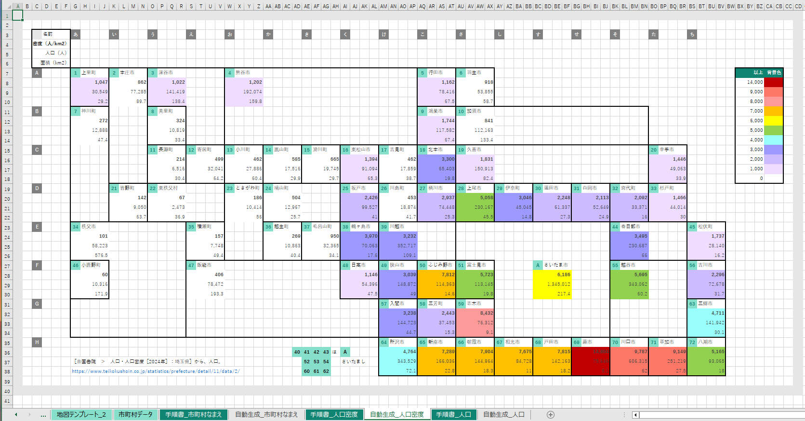

 |  |  |  |  | ワークシートが生成できたら完了です。

 | 以上
EOF

